Hoja3
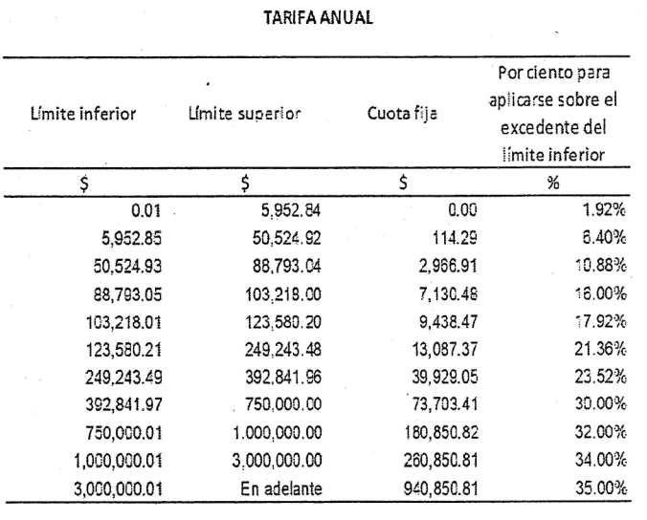

 |  |  |  | 170,737.09
 |  |  |  | 123,580.21
 |  |  |  | 47,156.88
 |  |  |  | 21.36%
 |  |  |  | 10,072.71
 |  |  |  | 13,087.37
 |  |  |  | 23,160.08

Tarifa para el cálculo del ISR correspondiente al ejercicio 2016

Límite inferior | Límite superior | Cuota fija | Por ciento para aplicarse sobre

$ | $ | $ | %
0.01 | 5,952.84 | 0 | 1.92
5,952.85 | 50,524.92 | 114.29 | 6.4
50,524.93 | 88,793.04 | 2,966.91 | 10.88
88,793.05 | 103,218.00 | 7,130.48 | 16
103,218.01 | 123,580.20 | 9,438.47 | 17.92
123,580.21 | 249,243.48 | 13,087.37 | 21.36
249,243.49 | 392,841.96 | 39,929.05 | 23.52
392,841.97 | 750,000.00 | 73,703.41 | 30
750,000.01 | 1,000,000.00 | 180,850.82 | 32
1,000,000.01 | 3,000,000.00 | 260,850.81 | 34
3,000,000.01 | En adelante | 940,850.81 | 35

